遗留问题
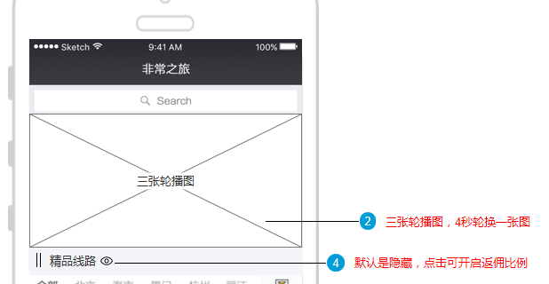
1.代理人返佣明细是一个代理人的详细返佣明细？一个代理人是一个等级？都是一个信息，查询里有按等级查，和手机号姓名查?
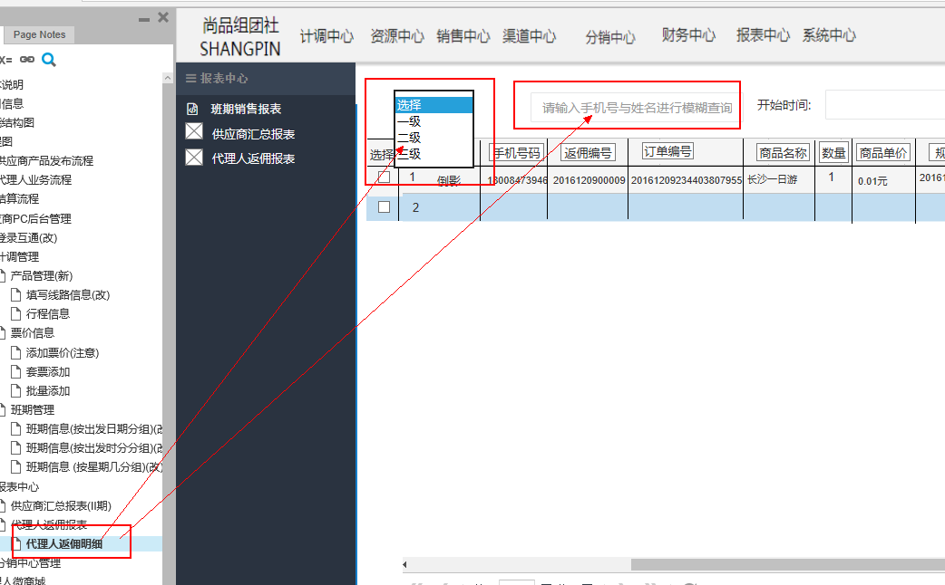

2.微商城首页的轮播图没有上传管理的入口

